상품제안서
이노젠 TPW-4000 스마트 디지털 탁상시계 | 상품코드: F25236

 |  |  |  |  |  |  | 02-412-0044 | www.easy1.co.kr
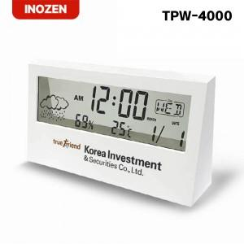

【상세/제작정보】

【인쇄/포장옵션】 | 레이저, 풀칼라, 개별인쇄 / 포장지포장

【공급단가】 | 수량 | 50~ | 100~ | 500~ | 1,000~ | 2,000~
*VAT별도 | 단가 | 5,120원 | 5,040원 | 4,920원 | 4,790원 | 4,710원

【상품 URL】 | http://www.easy1.co.kr/src/goods_detail.php?gdno=25236

